Sheet1
米子市大篠津町
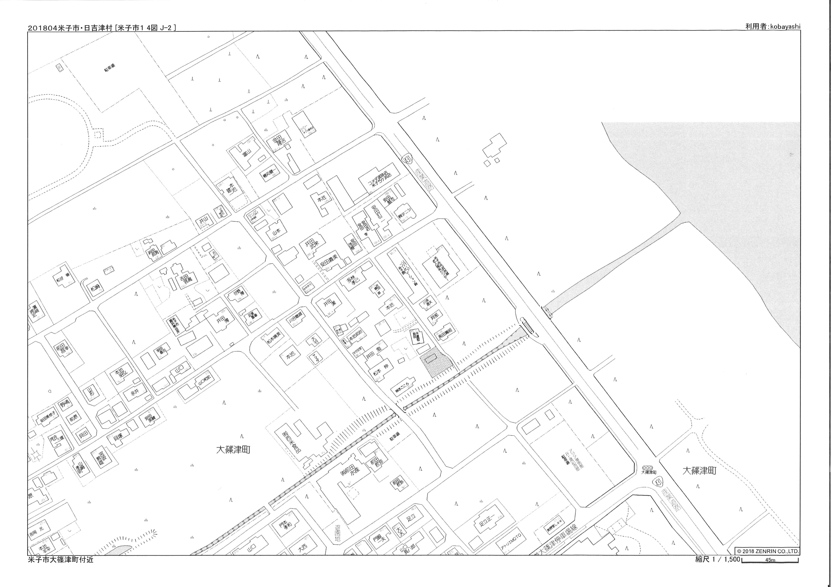
物件所在地
アジア博物館
井上靖記念館
駐車場
R４３１
至 空港入口
ファミリーマート
米子大篠津店
コメダ珈琲店
米子弓ヶ浜店
物件種目 | 売土地 |  |  |  |  |  |  |  | A3サイズ | 第1種低層住居専用地域
物件番号 | 米美５０３３G
最適用途 | 住宅用地 |  |  |  |  |  |  |  |  | 第2種低層住居専用地域
所在地 | 米子市大篠津町 |  |  |  |  |  |  |  |  | 第1種中高層住居専用地域
価 格 | ３，８０２，２００円 （坪単価３０，０００円） |  |  |  |  |  |  |  |  | 第2種中高層住居専用地域
交 通 | 『大篠津町駅』まで約１．３ｋｍ 徒歩約１６分 |  |  |  |  |  |  |  |  | 第1種住居地域
校 区 | 大篠津小学校：約８００ｍ 徒歩 約１０分 |  |  |  |  |  |  |  |  | 第2種住居地域
 | 美保中学校：約２．０ｋｍ 徒歩 約２５分 |  |  |  |  |  |  |  |  | 準住居地域
 |  |  |  |  |  |  |  |  |  | 近隣商業地域
 |  |  |  |  |  |  |  |  |  | 商業地域
面 積 | 公簿 | 419.00 |  | ㎡ | （ | 126.74 | 坪 | ） |  | 準工業地域
権 利 | 所有権 |  | 地 目 |  |  | 原野 |  |  |  | 工業地域
地 勢 | 平坦 |  | 建築条件 |  |  | なし |  |  | + | 工業専用地域
接道状況等 | 一方 北東側 |  |  |  |  |  |  |  |  | 無指定
弓ヶ浜小学校
 | 建築基準法第４２条２項道路
現 況 | 更地 |  | 引 渡 |  |  | 相談
建ペイ率 | 70% |  | 容積率 |  |  | 400%
法令上の制限 | なし |  | 国土法届 |  |  | 不要
用途地域 | 無指定
都市計画 | 市街化調整区域
設 備 | 上水道引込み無し
備 考 | ・土地取得後、米子市にて上水道引込み予定
 | ・都市計画法第３４条第１２号の許可要
 | ・売主にて、建物解体整地予定

(公益社団法人)全国宅地建物取引業保証協会会員
(社団法人)鳥取県宅地建物取引業協会会員
【 取引形態 ： 専任媒介 】
【皆生通店】
〒683-0004 米子市上福原5-5-79
ＴＥＬ.0859-21-7025 FAX.0859-21-7035
https://www.ks-cor.com/

